Data Hematologi
KELOMPOK 1 : Treatment Albendazole
No. | Eritrosit (juta/µL) |  | Hb (g/dL) |  | PCV (%) |  | MCV (fL) |  | MCH (pg) |  | MCHC (%) |  | Leukosit (ribu/µL) |  | Neutrofil band (%) |  | Neutrofil Segmen (%) |  | Eosinofil (%) |  | Basofil (%) |  | Limfosit (%) |  | Monosit (%) |  | TPP (g/dL) |  | Fibrinogen (g/dL)
 | Sebelum | Sesudah | Sebelum | Sesudah | Sebelum | Sesudah | Sebelum | Sesudah | Sebelum | Sesudah | Sebelum | Sesudah | Sebelum | Sesudah | Sebelum | Sesudah | Sebelum | Sesudah | Sebelum | Sesudah | Sebelum | Sesudah | Sebelum | Sesudah | Sebelum | Sesudah | Sebelum | Sesudah | Sebelum | Sesudah
1. | 5.9 | 8.05 | 7.2 | 11.6 | 25 | 36 | 42.37 | 44.72 | 12.2 | 14.41 | 28.8 | 32.22 | 9.8 | 8.03 | 0 | 0 | 34 | 55 | 1 | 5 | 0 | 0 | 53 | 29 | 12 | 11 | 5.9 | 6.8 | 0.4
2. | 5.85 | 8.66 | 10.5 | 10.6 | 38 | 40 | 64.96 | 46.18 | 17.95 | 12.24 | 27.63 | 26.5 | 10 | 8.01 | 0 | 0 | 54 | 61 | - | 4 | 0 | 0 | 34 | 24 | 14 | 11 | 6.1 | 6.8 | 0.1
3. | 6.78 | 7.58 | 9.9 | 11.6 | 38 | 35 | 56.05 | 46.17 | 14.6 | 15.3 | 26.05 | 33.14 | 10.6 | 7.05 | 0 | 0 | 53 | 63 | - | 7 | 0 | 0 | 37 | 22 | 10 | 8 | 6.5 | 7.5 | 0.5
4. | 6.15 | 8.9 | 10.5 | 11.2 | 42 | 34 | 68.29 | 38.2 | 17.07 | 12.58 | 25 | 32.94 | 6.4 | 8.01 | 0 | 0 | 58 | 55 | 2 | 7 | 0 | 0 | 28 | 28 | 12 | 10 | 7.2 | 7.5 | 0.4
5. | 6.6 | 8.05 | 13 | 11.8 | 33 | 37 | 50 | 45.96 | 19.69 | 14.6 | 39.39 | 31.89 | 4.9 | 6.6 | 0 | 0 | 46 | 56 | 2 | 5 | 0 | 0 | 43 | 29 | 9 | 10 | 7 | 7 | 1
6. | 7.54 | 8 | 8.1 | 11.8 | 35 | 36 | 46.42 | 45 | 10.74 | 14.75 | 23.14 | 32.77 | 7 | 7.8 | 0 | 0 | 24 | 54 | - | 6 | 0 | 0 | 52 | 31 | 24 | 9 | 6.9 | 6.7 | 0.4
7. | 6.48 | 6.92 | 9 | 10.6 | 32 | 38 | 49.38 | 54.91 | 13.89 | 15.32 | 28.13 | 27.89 | 10.4 | 7.15 | 0 | 0 | 8 | 66 | 1 | 6 | 0 | 0 | 67 | 20 | 24 | 8 | 6 | 7 | 0.5
8. | 6.93 | 7.79 | 9.9 | 11.2 | 41 | 33 | 59.16 | 42.36 | 14.29 | 14.37 | 24.15 | 33.94 | 6.75 | 8.05 | 0 | 0 | 65 | 55 | 8 | 5 | 0 | 0 | 20 | 32 | 7 | 8 | 7.5 | 7 | 0.9
9. | 5.62 | 7.63 | 9 | 11.3 | 35 | 36 | 62.28 | 47.18 | 16.01 | 14.81 | 25.71 | 31.39 | 6 | 6.63 | 0 | 0 | 46 | 55 | 5 | 4 | 0 | 0 | 27 | 32 | 22 | 9 | 7 | 7.5 | 0.6
10. | 7.05 | 7.74 | 8.4 | 11.7 | 35 | 38 | 49.38 | 49.09 | 11.91 | 15.12 | 24 | 30.79 | 9.6 | 7.7 | 0 | 0 | 64 | 57 | 4 | 6 | 0 | 0 | 24 | 28 | 8 | 9 | 7.5 | 7 | 0.5
Σ | 64.9 | 79.32 | 95.5 | 113.4 | 354 | 373 | 548.2 | 459.77 | 148.3 | 143.56 | 272 | 313.47 | 81.45 | 75.02 | 0 | 0 | 452 | 577 | 23 | 50 | 0 | 0 | 385 | 275 | 142 | 93 | 67.7 | 70.8 | 5.3
 | 6.49 | 7.93 | 9.55 | 11.34 | 35.4 | 37.3 | 54.86 | 45.97 | 14.84 | 14.35 | 27.2 | 31.34 | 8.14 | 7.5 | 0 | 0 | 45.2 | 57.7 | 2.3 | 5 | 0 | 0 | 38.5 | 27.5 | 14.2 | 9.3 | 6.76 | 7.08 | 0.53
SD | 0.73 | 0.54 | 1.35 | 0.45 | 3.87 | 2.31 | 2.85 | 4.31 | 1.59 | 1.08 | 1.83 | 2.38 | 46.37 | 0.59 | 0 | 0 | 3.93 | 4.13 | 1.41 | 1.2 | 0 | 0 | 3.68 | 4.08 | 2.47 | 1.16 | 0.56 | 0.31 | 0.45

Kelompok 1 : Albendazole
 | Sebelum | Sesudah
Eritrosit (juta/µL) | 6.49 | 7.93
Hb (g/dL) | 9.55 | 11.34
PCV (%) | 35.4 | 37.3
MCV (fL) | 54.86 | 45.97
MCH (pg) | 14.84 | 14.35
MCHC (%) | 27.2 | 31.34
Leukosit (ribu/µL) | 8.14 | 7.5
Neutrofil band (%) | 0 | 0
Neutrofil Segmen (%) | 45.2 | 57.7
Eosinofil (%) | 2.3 | 5
Basofil (%) | 0 | 0
Limfosit (%) | 38.5 | 27.5
Monosit (%) | 14.2 | 9.3
TPP (g/dL) | 6.76 | 7.08

Data EPG
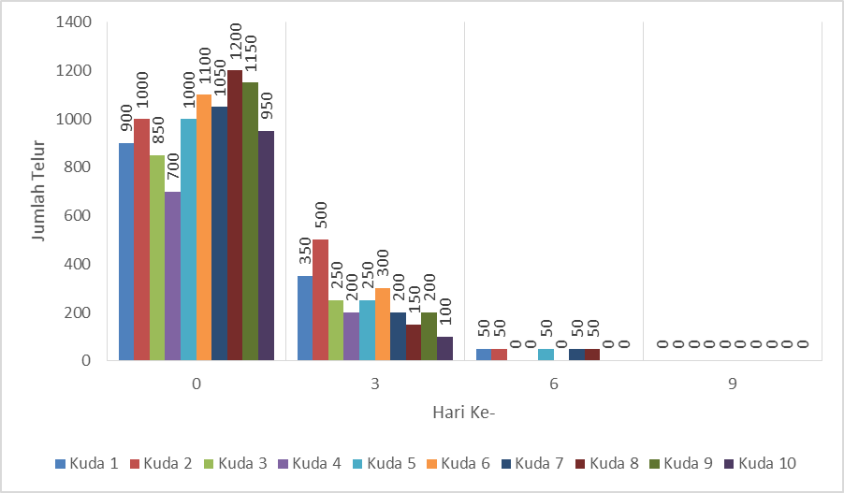
Jumlah telur (metode apung dan McMaster) sebelum (hari ke-0) dan sesudah pengobatan (hari ke-3, 6, 9) dengan obat cacing albendazole

Hari ke | Kuda |  |  |  |  |  |  |  |  |  | Jumlah Telur | Rata-rata
 | 1 | 2 | 3 | 4 | 5 | 6 | 7 | 8 | 9 | 10
0 | 900 | 1000 | 850 | 700 | 1000 | 1100 | 1050 | 1200 | 1150 | 950 | 9900 | 990
3 | 350 | 500 | 250 | 200 | 250 | 300 | 200 | 150 | 200 | 100 | 2500 | 250
6 | 50 | 50 | 0 | 0 | 50 | 0 | 50 | 50 | 0 | 0 | 250 | 25
9 | 0 | 0 | 0 | 0 | 0 | 0 | 0 | 0 | 0 | 0 | 0 | 0
Metode Apung | ++ | +++ | +++ | ++ | +++ | +++ | +++ | +++ | +++ | ++

